Sheet1
序号 | 节点名称 | 产生/接入SSID | 密码 | IP地址 | 端口号 | 重要说明
1 | 高频RFID节点 | 产生 FRO_XXXX(注1)无线网络 | 12345678 | 192.168.0.109 | 4001 | 此处"XXXX"为高频RFID节点上WiFi模块第二行MAC地址的后两个字节,如下图红框内所示; 详细讲解见视频 配套光盘/视频资源/1.产品介绍视频
2 | WiFi温湿度传感节点 | 接入 FRO_XXXX 无线网络 | 12345678 | 192.168.0.100 | 4001 | 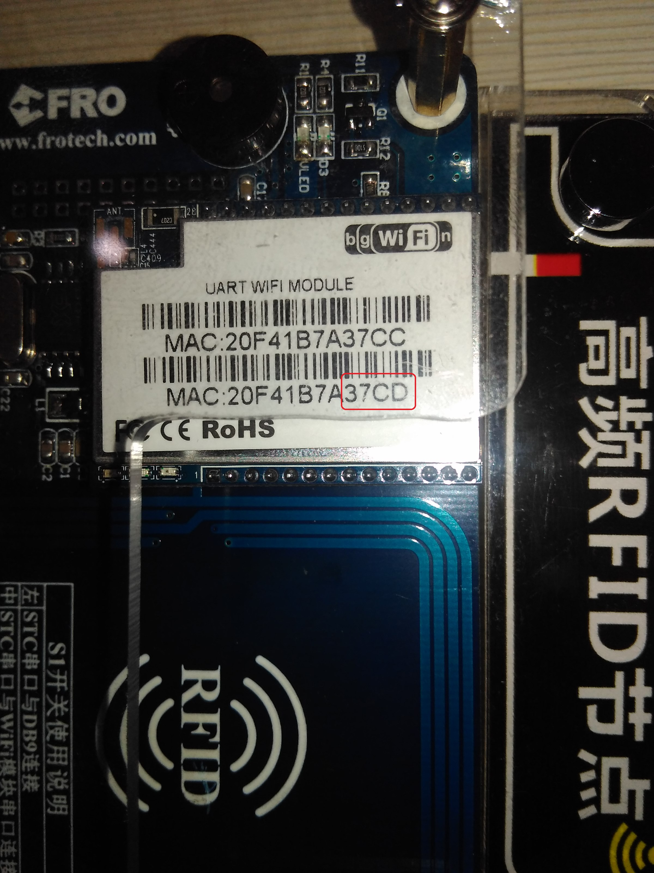
3 | WiFi光照传感节点 | 接入 FRO_XXXX 无线网络 | 12345678 | 192.168.0.103 | 4001
4 | WiFi烟雾传感节点 | 接入 FRO_XXXX 无线网络 | 12345678 | 192.168.0.102 | 4001
5 | WiFi人体传感节点 | 接入 FRO_XXXX 无线网络 | 12345678 | 192.168.0.104 | 4001
6 | WiFi PM2.5传感节点 | 接入 FRO_XXXX 无线网络 | 12345678 | 192.168.0.101 | 4001
7 | WiFi 数码管输出节点 | 接入 FRO_XXXX 无线网络 | 12345678 | 192.168.0.106 | 4001
8 | WiFi 灯光蜂鸣控制节点 | 接入 FRO_XXXX 无线网络 | 12345678 | 192.168.0.107 | 4001
9 | WiFi 风扇(直流电机)控制节点 | 接入 FRO_XXXX 无线网络 | 12345678 | 192.168.0.105 | 4001
10 | WiFi 窗帘(步进电机)控制节点 | 接入 FRO_XXXX 无线网络 | 12345678 | 192.168.0.108 | 4001
11 | 蓝牙温室度传感节点 | FR_XXXX_W | 无 | 无 | 无
12 | 蓝牙光照传感节点 | FR_XXXX_G | 无 | 无 | 无
13 | 蓝牙烟雾传感节点 | FR_XXXX_Y | 无 | 无 | 无
14 | 蓝牙灯光蜂鸣器控制节点 | FR_XXXX_F | 无 | 无 | 无
15 | 蓝牙数码管输出节点 | FR_XXXX_S | 无 | 无 | 无

